Worksheet
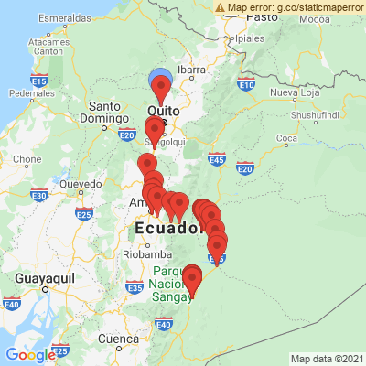
INFORME DE MONITOREO

COMPAÑÍA | TIENDAS INDUSTRIALES ASOCIADAS ASOCIADAS |  | FECHA INFORME | 02/07/2021
VEHÍCULO | CHEVROLET |  | VID VEHÍCULO | 1002113075
PLACA | EAA2090 |  | FECHA DE SALIDA | 01/07/2021
FECHA DE SALIDA PROGRAMADA | 01/07/2021 |  | HORA DE SALIDA | 11:33:11
LUGAR DE SALIDA | 704;773866;PICHINCHA-CALACALÌ- AV. MANUEL CORDOVA GALARZA, VIA POMASQUI A 200 MTS ANTES DE LLEGAR AL PEAJE DE LA MITAD DEL MUNDO. |  | FECHA FIN DE MONITOREO | NO FINALIZADO
LUGAR DE LLEGADA | 704;773866;PICHINCHA-CALACALÌ- AV. MANUEL CORDOVA GALARZA, VIA POMASQUI A 200 MTS ANTES DE LLEGAR AL PEAJE DE LA MITAD DEL MUNDO. |  | FECHA FIN DE MONITOREO | NO FINALIZADO
CHOFER | SERGIO VINICIO ASITIMBAY YUMANCELA |  | CELULAR | 0986359733
OFICIAL/OTROS |  |  | CELULAR | 0987061054
CONTENEDOR N°

FECHA | HORA | LUGAR | DETENIDO | LLAMADA | TEMPERATURA | NOVEDAD
01/07/2021 | 13:04:06 | Via Calacali,Calacali | NO | SI | 8.625 | INICIO DE RUTA--ALERTA GEOCERCA: 704 TIA CDF CALACALI\LLAMADA
01/07/2021 | 13:04:06 | Via Calacali,Calacali | NO | SI | 8.625 | INICIO DE RUTA--ALERTA GEOCERCA: 704 TIA CDF CALACALI\LLAMADA
01/07/2021 | 19:41:49 | Simon Bolivar,Puyo | NO | NO | 4.0625 | EN SU DESTINO PARA REALIZAR ENTREGAS--ALERTA GEOCERCA: 262 TIA
01/07/2021 | 20:11:19 | Simon Bolivar,Puyo | NO | NO | 6.0625 | APERTURA PUERTAS AUTORIZADAS--ALERTA PARA EVENTO(PUERTAS ABIERTAS)\NOVEDAD
01/07/2021 | 20:44:28 | Simon Bolivar,Puyo | NO | NO | 7.875 | CIERRE PUERTAS AUTORIZADAS--ALERTA PARA EVENTO(PUERTAS CERRADAS
01/07/2021 | 20:49:41 | Simon Bolivar,Puyo | NO | NO | 7.625 | INICIO DE RUTA--ALERTA GEOCERCA: 262 TIA
01/07/2021 | 23:36:33 | Domingo Comin,Macas -422 - MACAS | SI | NO | 3.5625 | EN SU DESTINO PARA REALIZAR ENTREGAS--ALERTA GEOCERCA: 422 TIA\DETENCION
02/07/2021 | 06:21:39 | Guamote,Macas -422 - MACAS | SI | NO | 4.8125 | APERTURA PUERTAS AUTORIZADAS--ALERTA PARA EVENTO(PUERTAS ABIERTAS)\DETENCION\NOVEDAD
02/07/2021 | 07:23:03 | 10 de Agosto,Macas | NO | NO | 12.9375 | CIERRE PUERTAS AUTORIZADAS--ALERTA PARA EVENTO(PUERTAS CERRADAS
02/07/2021 | 07:23:03 | 10 de Agosto,Macas | NO | NO | 12.9375 | CIERRE PUERTAS AUTORIZADAS--ALERTA PARA EVENTO(PUERTAS CERRADAS
02/07/2021 | 07:29:10 | Amazonas,Macas | NO | NO | 13.9375 | INICIO DE RUTA--ALERTA GEOCERCA: 422 TIA
02/07/2021 | 07:29:10 | Amazonas,Macas | NO | NO | 13.9375 | INICIO DE RUTA--ALERTA GEOCERCA: 422 TIA

